BSC标签
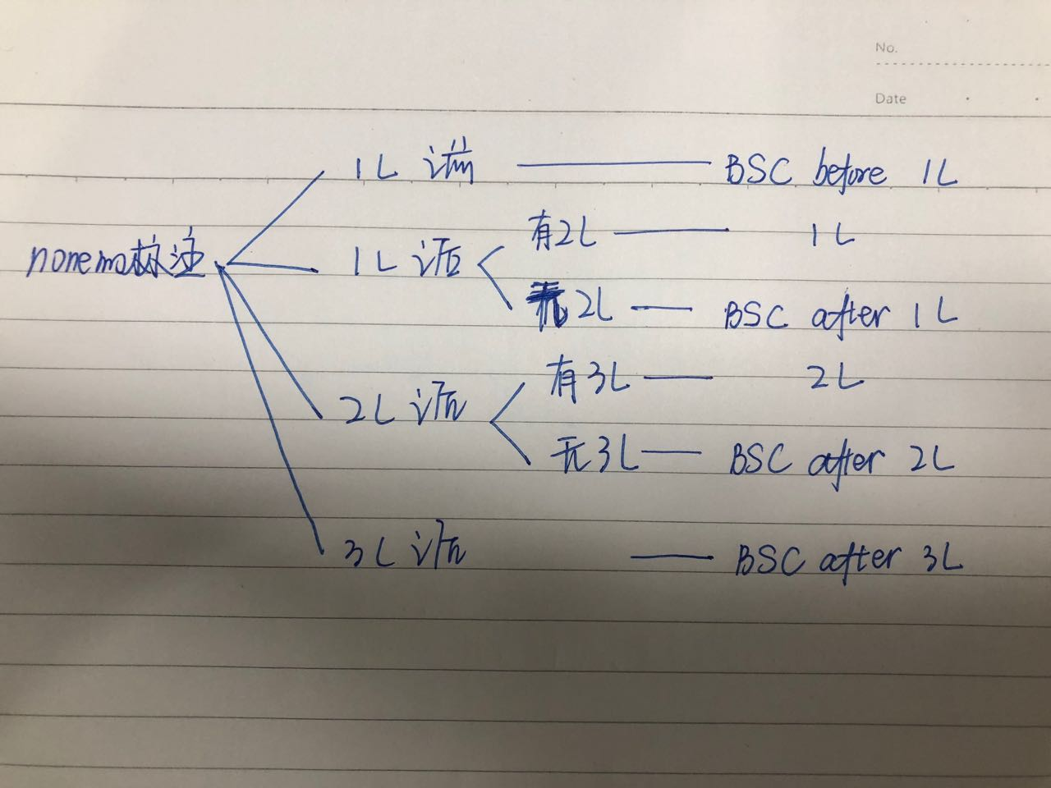
BSC before 1L
BSC after 1L
BSC after 2L
BSC after 3L

